미니게임1 UI
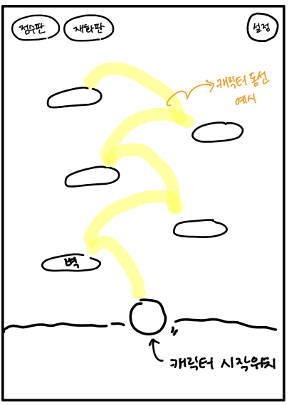
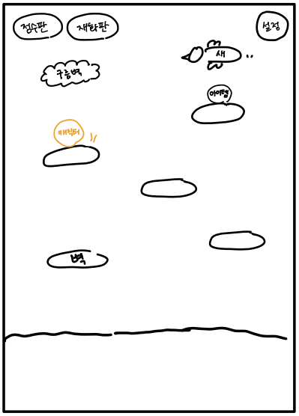
필요에셋: 캐릭터, 슬픈 표정 캐릭터, 뒷배경, 벽, 작은 벽(벽의 절반 크기), 구름벽, 스프링, 보호막, 코인, 점수판, 재화판, 새,설정버튼

 | 게임 시작 화면 예시 | 게임 진행 화면 예시

미니게임2 UI
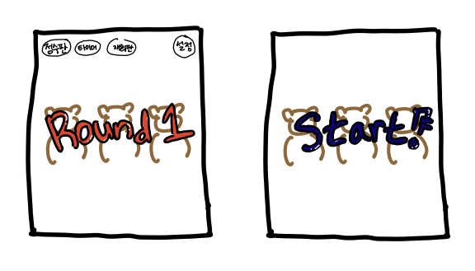
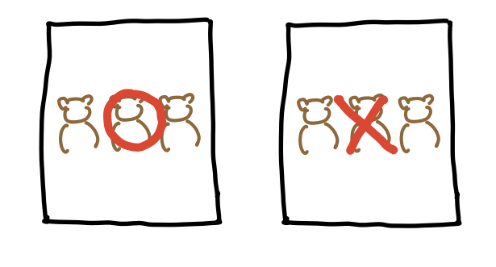
필요에셋: 캐릭터(판다), 먹이 먹는 캐릭터, 뒷배경, 타이머, 점수판, 재화판, 설정버튼, O,X 표시(정답, 오답처리 시 필요), Round1, 2 문구

 | 게임 시작 화면 예시 | 게임 진행 화면 예시

